2. Bản đồ tổng thể của làng
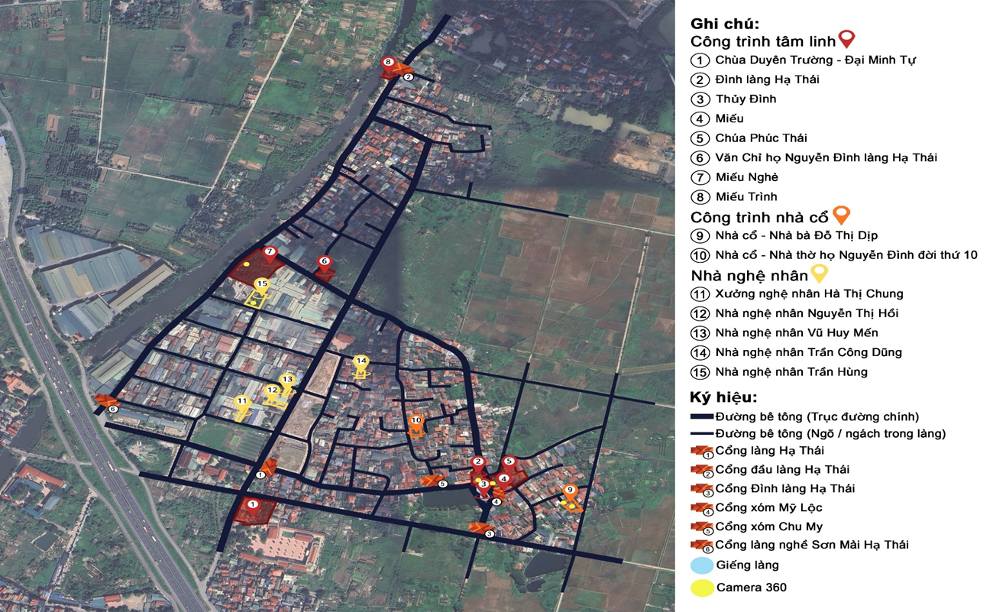
Bản đồ tổng thể trên nền google map: https://drive.google.com/file/d/1n3CGIPV7D94aFXu18ulnZwDurNPn69HE/view?usp=sharing
Đối tượng |  |  | Dữ liệu | Thuộc tính | Ghi chú
Giao thông |  | My map | My map
 | Đường chính _ Vạn Thọ | Vị trí | Vị trí | Bản đồ | Đánh dấu (tô màu) đường chính trên bản đồ
 |  | Ảnh | Ảnh | Ảnh | Chụp ảnh chính diện nhìn thấy 2 bên đường, 2 bên hàng rào và thấy tường nhà sát đường nếu có thể
 | Đường chính _ Đường Tràng Hạ | Vị trí | Vị trí | Bản đồ | Đánh dấu (tô màu) đường chính trên bản đồ
 |  | Ảnh | Ảnh | Ảnh | Chụp ảnh chính diện nhìn thấy 2 bên đường, 2 bên hàng rào và thấy tường nhà sát đường nếu có thể
 | Đường chính _ Đường Thái Bình | Vị trí | Vị trí | Bản đồ | Đánh dấu (tô màu) đường chính trên bản đồ
 |  | Ảnh | Ảnh | Ảnh | Chụp ảnh chính diện nhìn thấy 2 bên đường, 2 bên hàng rào và thấy tường nhà sát đường nếu có thể
 | Đường nhánh/ngõ | Vị trí | Vị trí | Bản đồ
 |  | Ảnh | Ảnh | Ảnh
 |  | Vị trí | Vị trí | Bản đồ
 |  | Ảnh | Ảnh | Ảnh
 |  | Vị trí | Vị trí | Bản đồ
 |  | Ảnh | Ảnh | Ảnh
 |  | Vị trí | Vị trí | Bản đồ
 |  | Ảnh | Ảnh | Ảnh
 |  | Vị trí | Vị trí | Bản đồ
 |  | Ảnh | Ảnh | Ảnh
 |  | Vị trí | Vị trí | Bản đồ
 |  | Ảnh | Ảnh | Ảnh
Công trình công cộng | Cổng Đình | Vị trí | Vị trí
 |  | Ảnh | Ảnh
 | Cổng xóm Mỹ Lộc | Vị trí | Vị trí
 |  | Ảnh | Ảnh
 | Cổng xóm Chu My | Vị trí | Vị trí
 |  | Ảnh | Ảnh
 | Cổng làng | Vị trí | Vị trí | Bản đồ
 |  | Ảnh | Ảnh | Ảnh
 | Đình làng | Vị trí | Vị trí | Bản đồ
 |  | Ảnh | Ảnh | Ảnh
 | Đình - Không gian mở (ao, sông, đồng ruộng,…) - Cây đa/đề/si | Vị trí | Vị trí | Bản đồ | Bản đồ vị trí, có ghi chú lại các yếu tố
 |  | Ảnh | Ảnh | Ảnh
 |  | Kiểm đếm đèn trong bán kính 25m | 6 | Number
 |  | Thông tin lịch sử - văn hóa | Thần phả ghi lại rằng: trước đây vùng đất này hoang vu, cây cối um tùm và dân cư thưa thớt. Lúc đó trong rừng có một con hổ dữ, dân làng gọi là hổ lang thường tìm về bắt người và gia súc ăn thịt. Không thể thu phục được con hổ đã thành tinh này nên hàng năm dân làng đành phải cống nạp cho hổ một người vào ngày 10/11. Trong làng có bà Lạy, một người đàn bà không chồng, không con, thấu hiểu nỗi đau và mất mát của dân làng, bà đã tự nguyện dâng mình cho hổ với mong muốn việc cống nạp này sẽ chấm dứt. Lời khấn cầu nguyện của bà trước trời đất có vẻ linh thiêng và ứng nghiệm, bởi kể từ ngày 10/11 năm đó khi hổ đến vồ bà Lạy và đưa đi mất, người dân không còn thấy hổ quay lại quấy phá nữa. Để tưởng nhớ công ơn của bà, người dân đã xây miếu thờ, sau này bà được tôn làm thành hoàng làng và miếu đó trở thành đình làng Hạ Thái và lấy ngày 10/11 hàng năm là ngày hội làng truyền thống. Đình làng Hạ Thái còn liên quan đến quan võ thời Lê Bùi Sĩ Lương (1544-1597), ông làm đến chức Thái sư kiêm Điện Tiền Chỉ Huy Sứ. Là người thông minh văn võ song toàn, ông có công lớn trong phò Lê, diệt Mạc. Khi đến Hạ Thái, nhận thấy vùng đất nơi này có thế rồng chầu hổ phục, ông đã chọn Hạ Thái để lập gia trang và dạy dân lập nghiệp, vì vậy sau khi mất, ông cũng được tôn là Thành hoàng làng. Lễ hội làng Hạ Thái diễn ra từ ngày 9 đến 11/11 âm lịch hàng năm và thu hút được đông đảo du khách thập phương về tham dự. | Text
 | Chùa Duyên Trường | Vị trí | Vị trí | Bản đồ
 |  | Ảnh | Ảnh | Ảnh
 | Chùa Phúc Thái | Vị trí | Vị trí | Bản đồ
 |  | Ảnh | Ảnh | Ảnh
 | Miếu Trình | Vị trí | Vị trí | Bản đồ
 |  | Ảnh | Ảnh | Ảnh
 | Miếu Nghè | Vị trí | Vị trí | Bản đồ
 |  | Ảnh | Ảnh | Ảnh
 | Miếu | Vị trí | Vị trí | Bản đồ
 |  | Ảnh | Ảnh | Ảnh
 | Văn chỉ | Vị trí | Vị trí | Bản đồ
 |  | Ảnh | Ảnh | Ảnh
 | Nhà thờ họ | Vị trí | Vị trí | Bản đồ
 |  | Ảnh | Ảnh | Ảnh
Nhà ở | Nhà cổ bà Dịp | Vị trí | Vị trí | Bản đồ | Xây năm 1943 - 1946
 |  | Ảnh | Ảnh | Ảnh
Cây | Cây cổ thụ | Vị trí | Vị trí | Bản đồ
 |  | Ảnh | Ảnh | Ảnh
Mặt nước | Sông Tô Lịch | Vị trí | Vị trí | Bản đồ
 |  | Ảnh | Ảnh | Ảnh
 | Sông - bến đò/ thuyền | Vị trí | Vị trí | Bản đồ | Bản đồ vị trí, có ghi chú lại các yếu tố
 |  | Ảnh | Ảnh | Ảnh
 |  | Kiểm đếm đèn trong bán kính 25m | 10 | Number
 |  | Thông tin lịch sử - văn hóa |  | Text
 | Ao | Vị trí | Vị trí | Bản đồ | Bản đồ vị trí, có ghi chú lại các yếu tố
 |  | Ảnh | Ảnh | Ảnh
 | Giếng_Đình Hạ Thái | Vị trí | Vị trí
 |  | Ảnh | Ảnh
 | Giếng_Miếu Nghè | Vị trí | Vị trí
 |  | Ảnh | Ảnh
 | Giếng_Miếu Trình | Vị trí | Vị trí | Bản đồ
 |  | Ảnh | Ảnh | Ảnh
 | Kênh mương thủy lợi | Vị trí | Vị trí | Bản đồ
 |  | Ảnh | Ảnh | Ảnh
Tiện ích du lịch | Quán nước | Vị trí | Vị trí | Bản đồ
 |  | Ảnh | Ảnh' | Ảnh

